상품제안서
에코키친 전통문양 원목 단열 패드 컵받침 찻잔받침 6개 세트 | 상품코드: F26900

 |  |  |  |  |  |  | 02-412-0044 | www.easy1.co.kr
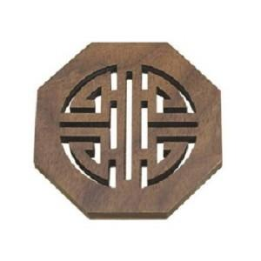

【상세/제작정보】 | 기본수량 미만 인쇄시 비용 추가.

【인쇄/포장옵션】 | 레이저 / 포장지포장

【공급단가】 | 수량 | 38~ | 76~ | 500~ | 1,000~ | 2,000~
*VAT별도 | 단가 | 19,500원 | 19,180원 | 18,720원 | 18,250원 | 17,940원

【상품 URL】 | https://easy1.co.kr:443/src/goods_detail.php?gdno=26900

